Üdvözöllek
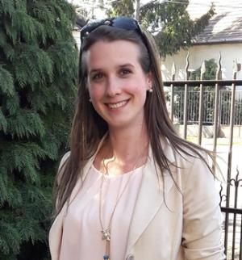

Üdvözöllek!

Örülök, hogy eljutott hozzád a feladat, bízom benne, hogy hasznát veszed mindennapi munkádban! :)

A blogbejegyzéseket itt találod:
SZUMHA, SZUMHATÖBB
ÁTLAGHA, ÁTLAGHATÖBB
DARABTELI, DARABHATÖBB

Kövess minket az alábbi csatornákon is, hogy értesülj az újdonságokról!

Üdvözlettel,
Szabados Ivett

